Γράφημα1
 | Έναρξη | Ημέρες Διάρκειας
0 | 0 | 4
0 | 1/4/1900 | 4
0 | 1/8/1900 | 4
0 | 1/12/1900 | 4
0 | 1/16/1900 | 4
0 | 1/20/1900 | 4
0 | 1/24/1900 | 4
0 | 1/28/1900 | 44669
0 | 5/16/2022 | -44661
0 | 2/5/1900 | 4
0 | 2/9/1900 | 4
0 | 2/13/1900 | 4
0 | 2/17/1900 | 4
0 | 2/21/1900 | 4
0 | 2/25/1900 | 4
0 | 2/28/1900 | 4
0 | 3/4/1900 | 4
0 | 3/8/1900 | 4
0 | 3/12/1900 | 4
0 | 3/16/1900 | 4
0 | 3/20/1900 | 4
0 | 3/24/1900 | -84

TABLE
 |  |  |  |  | 2022-04-14 | 2022-04-14 07:43:11
 | Ονομασία Έργου: | 0
 | Ημέρα Έναρξης Έργου: | 0
 | Ημέρα Λήξης Έργου: | 0
 | Ημέρες/Δραστηριότητα: | 4 |  |  |  |  |  |  | 1900-01-04
 |  |  |  |  |  |  |  |  | 1900-01-04 |  |  |  | 1900-01-20 |  |  |  | 1900-02-05 |  |  |  | 1900-02-21 |  |  |  | 1900-03-08 |  |  |  | 1900-03-24
 |  |  |  |  |  |  |  |  | 0 | 1900-01-04 | 1900-01-08 | 1900-01-12 | 1900-01-16 | 1900-01-20 | 1900-01-24 | 1900-01-28 | 1900-02-01 | 1900-02-05 | 1900-02-09 | 1900-02-13 | 1900-02-17 | 1900-02-21 | 1900-02-25 | 1900-02-28 | 1900-03-04 | 1900-03-08 | 1900-03-12 | 1900-03-16 | 1900-03-20 | 1900-03-24 | 0
# | Δραστηριότητα | Ανατίθεται σε | Έναρξη | Λήξη | Ημέρες Διάρκειας | ΥΠΟΛΟΙΠΟ ΗΜΕΡΩΝ | Κατάσταση | Ολοκλήρωση Δραστηριότητας (%)
1 | 0 | 0 | 0 | 1900-01-04 | 4 | -44661 |  | #DIV/0!
2 | 0 | 0 | 1900-01-04 | 1900-01-08 | 4 | -44657 |  | 100%
3 | 0 | 0 | 1900-01-08 | 1900-01-12 | 4 | -44653 |  | 50%
4 | 0 | 0 | 1900-01-12 | 1900-01-16 | 4 | -44649 |  | 33%
6 | 0 | 0 | 1900-01-16 | 1900-01-20 | 4 | -44645 |  | 25%
7 | 0 | 0 | 1900-01-20 | 1900-01-24 | 4 | -44641 |  | 20%
8 | 0 | 0 | 1900-01-24 | 1900-01-28 | 4 | -44637 |  | 17%
9 | 0 | 0 | 1900-01-28 | 2022-05-16 | 44669 | 32 |  | 159532%
10 | 0 | 0 | 2022-05-16 | 1900-02-05 | -44661 | -44629 |  | -100%
11 | 0 | 0 | 1900-02-05 | 1900-02-09 | 4 | -44625 |  | 11%
12 | 0 | 0 | 1900-02-09 | 1900-02-13 | 4 | -44621 |  | 10%
13 | 0 | 0 | 1900-02-13 | 1900-02-17 | 4 | -44617 |  | 9%
14 | 0 | 0 | 1900-02-17 | 1900-02-21 | 4 | -44613 |  | 8%
15 | 0 | 0 | 1900-02-21 | 1900-02-25 | 4 | -44609 |  | 8%
16 | 0 | 0 | 1900-02-25 | 1900-02-28 | 4 | -44605 |  | 7%
17 | 0 | 0 | 1900-02-28 | 1900-03-04 | 4 | -44601 |  | 7%
18 | 0 | 0 | 1900-03-04 | 1900-03-08 | 4 | -44597 |  | 6%
19 | 0 | 0 | 1900-03-08 | 1900-03-12 | 4 | -44593 |  | 6%
20 | 0 | 0 | 1900-03-12 | 1900-03-16 | 4 | -44589 |  | 6%
21 | 0 | 0 | 1900-03-16 | 1900-03-20 | 4 | -44585 |  | 5%
22 | 0 | 0 | 1900-03-20 | 1900-03-24 | 4 | -44581 |  | 5%
23 | 0 | 0 | 1900-03-24 | 0 | -84 | -44665 |  | -100%
24 | 0 | 0 | 0 | 0 | 0 | -44665 |  | #DIV/0!

ΕΡΓΟ


Clear Project's contents
Ονομασία Έργου | Ανάθεση σε | Δραστηριότητα | Ημερομηνία Έναρξης Έργου | Ημερομηνία Λήξης Έργου



 |  |  |  |  |  | 2022-04-11 |  |  |  |  | 2022-04-12

Ημερομηνία Έναρξης Project
 |  |  |  |  |  |  |  | 2022-03-31

 |  |  |  |  | 14:19:00


 |  |  |  |  |  |  |  |  |  | 2022-03-16
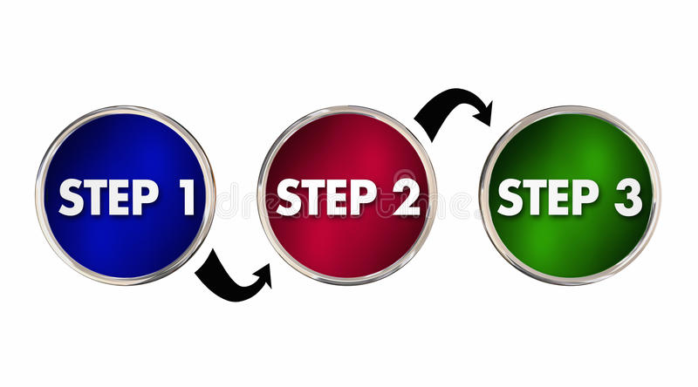

ΜΕΤΑΒΑΣΗ ΣΤΟ PROJECT ΜΟΥ
 |  |  |  |  |  |  |  |  |  | 2022-03-27
 |  |  |  |  |  |  |  |  | 2022-04-21
 |  |  |  |  |  |  | 2022-04-12

 |  |  |  |  |  |  |  |  |  |  |  | 2022-03-27

